Hoja1
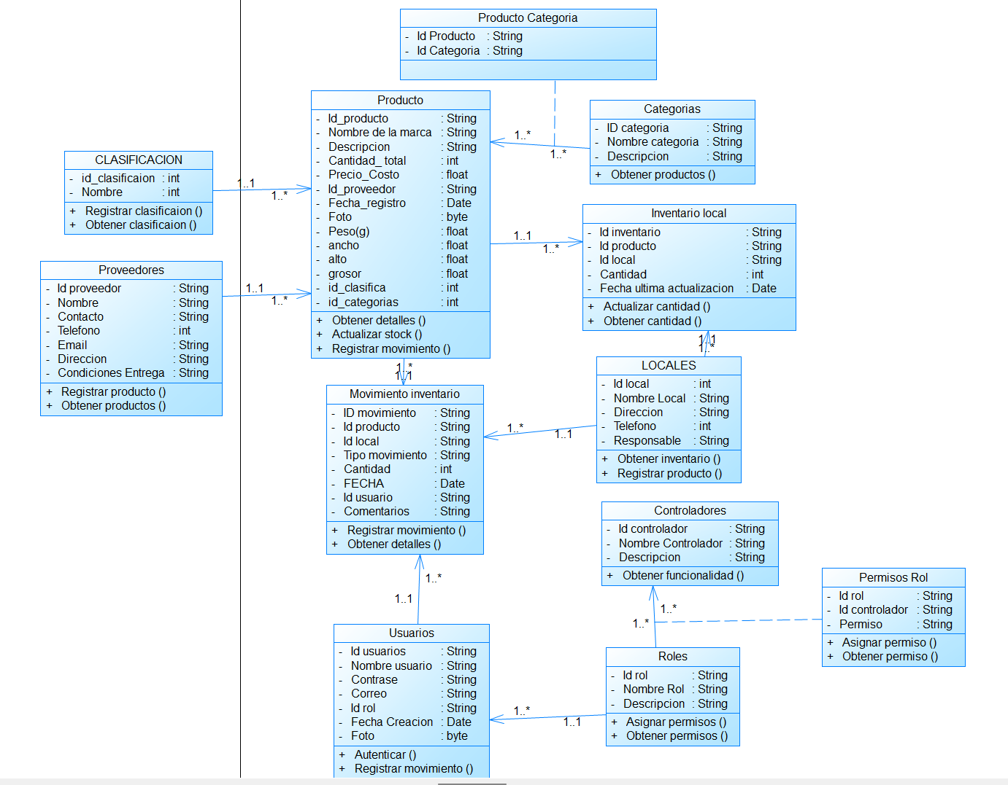
Productos | TIPO | Descripcion
ID_Producto | String | Identificador único para cada producto.
Nombre: | String | Nombre del producto.
Descripcion | String | Descripción detallada del producto.
Cantidad_Total | int | Cantidad total en el inventario.
Precio_Costo | Float | Precio de costo del producto.
ID_Proveedor | int | Relación con el proveedor del producto.
Foto | byte | Fotografia del producto
Peso(g) | float | peso del producto
ancho | float | ancho del producto
alto | float | alto del producto
grosor | float | grosor del producto
id_clasificacion | int | Relación con la clasificacion
id_categorias | int | Relacion con las categorias

Clasificacion | Tipo | Descripcion
ID_Clasificacion | int | Identificador único para cada clasificacion.
Nombre_clasificacion | string | Nombre de la clasificacion especifica

Categorías | Tipo | Descripcion
ID_Categoria | string | Identificador único para cada categoría.
Nombre_Categoria | string | Nombre de la categoría (por ejm, "Lentes de Sol","monturas"…)
Descripcion | String | Descripción de la categoría

Producto_Categoria | Tipo | Descripcion
ID_Producto | int | Relación con la tabla Productos
ID_Categoria | int | Relación con la tabla Categorías.

Locales | TIPO | Descripcion
ID_Local | String | Identificador único para cada local.
Nombre_Local | String | Nombre del local
Direccion | String | Ubicación física del local.
Telefono | String | Número de contacto del local.
Responsable | String | Número de contacto del local.

Inventario_Local | TIPO | Descripcion
ID_Inventario | String | Identificador único para el registro en el inventario.
ID_Producto | int | Relación con el producto.
ID_Local | int | Relación con el local.
Cantidad | int | Cantidad de este producto en el local específico.
Fecha_Ultima_Actualizacion | String | Fecha de la última actualización, para tener un seguimiento del inventario por local

Proveedores | TIPO | Descripcion
ID_Proveedor | String | Identificador único del proveedor.
Nombre | String | Nombre de la empresa proveedora.
Contacto | String | Nombre de la persona de contacto en el proveedor.
Telefono | String | Teléfono del proveedor.
Email | String | Correo electrónico del proveedor.
Direccion | String | Dirección física del proveedor.
Condiciones_Entrega | String | Detalles sobre las condiciones de entrega o tiempos de despacho.

Movimientos_Inventario | TIPO | Descripcion
ID_Movimiento | String | Identificador único para cada movimiento.
ID_Producto | int | Relación con el producto involucrado
ID_Local | int | Relación con el local donde ocurre el movimiento.
Tipo_Movimiento | String | Tipo de movimiento (“entrada” o “salida”).
Cantidad | int | Cantidad involucrada en el movimiento.
Fecha | string | Fecha del movimiento
ID_Usuario | int | Identificador del usuario responsable del movimiento.
Comentarios | String | Observaciones adicionales sobre el movimiento

Usuarios | TIPO | Descripcion
ID_Usuario | String | Identificador único para cada usuario.
Nombre_Usuario | String | Nombre de usuario para iniciar sesión.
Contraseña | String | Contraseña encriptada para el usuario. Correo
Correo | String | Correo del usuario
ID_Rol | int | Relación con la tabla Roles para asignar el rol al usuario.
Fecha_Creacion | String | Fecha en que se creó el usuario.
Foto | BYT | Imagen o Foto del usuario

Roles | TIPO | Descripcion
ID_Rol | String | Identificador único para cada rol.
Nombre_Rol | String | rol (por ejemplo, "Administrador", "Empleado", "Supervisor")
Descripcion | String | Descripción del rol.

Controladores | TIPO | Descripcion
ID_Controlador | String | Identificador único para cada controlador o sección de la aplicación.
Nombre_Controlador | String | Nombre del controlador (por ejemplo, "Gestión de Productos", "Reportes", "Usuarios").
Descripcion | String | Descripción de la funcionalidad del controlador.

Permisos_Rol | TIPO | Descripcion
ID_Rol | int | Relación con la tabla Roles.
ID_Controlador | int | Relación con la tabla Controladores.
Permiso | string | Valor booleano o de texto (por ejemplo, "Lectura", "Escritura", "Completo") que especifica el nivel de acceso.

